Лист1
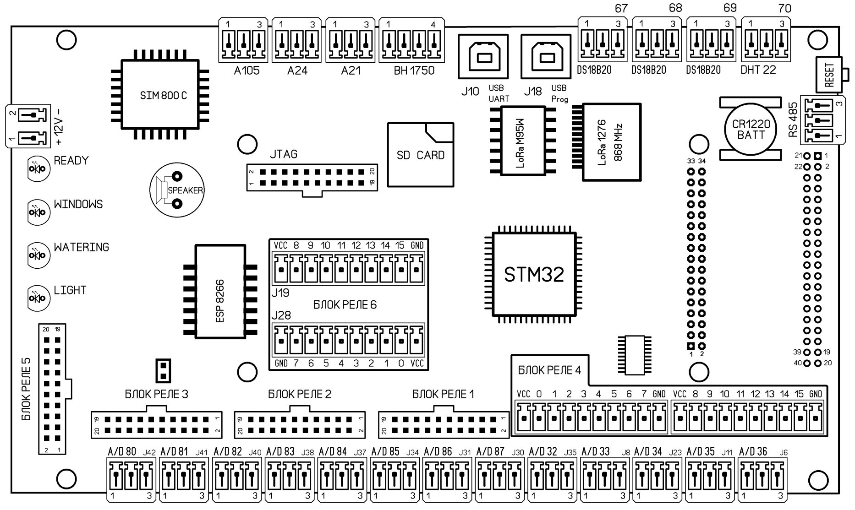

 |  | ВНИМАНИЕ!!! Все контакты контроллера являются слаботочными. Не подключайте нагрузку непосредственно к контактам (даже обмотки реле), используйте опторазвязку для управления исполнительными механизмами

 |  | Нумерация и расположение контактов при виде сверху, если не указано иное

РАЗЪЕМ | НАЗНАЧЕНИЕ | НОМЕР КОНТАКТА | НАЗНАЧЕНИЕ | МЕСТО
 | КОЛОДКИ БЛОКОВ РЕЛЕ 1-3 | 1 | VCC | 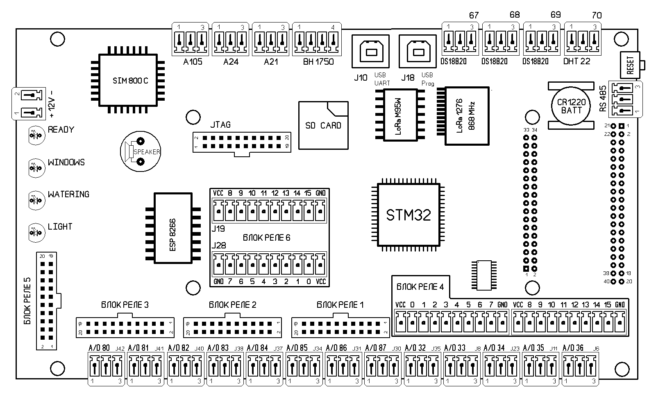 | Разъемы типа IDC-20 для управления блоками реле. Каждый разъем имеет номер в названии, этот номер нужно указать в конфигураторе как номер микросхемы MCP. Контакты переназначаются программно, привязки разъемов к функциям нет. Питание на контактах 1 и 2 (5В) подведено через перемычки на обратной стороне платы. Это дает возможность использовать внешнее питание на блоках реле (рекомендуется). При необходимости подать питание на контакты можно, замкнув соответствующую перемычку (см. таблицу)
 |  | 2 | VCC
 |  | 3 | Пин 0
 |  | 4 | Пин 1
 |  | 5 | Пин 2
 |  | 6 | Пин 3
 |  | 7 | Пин 4
 |  | 8 | Пин 5
 |  | 9 | Пин 6
 |  | 10 | Пин 7
 |  | 11 | Пин 8
 |  | 12 | Пин 9
 |  | 13 | Пин 10
 |  | 14 | Пин 11
 |  | 15 | Пин 12
 |  | 16 | Пин 13
 |  | 17 | Пин 14
 |  | 18 | Пин 15
 |  | 19 | GND
 |  | 20 | GND

 |  |  | Разъем | Перемычка
 |  |  | БЛОК РЕЛЕ 1 | JP 2
 |  |  | БЛОК РЕЛЕ 2 | JP 3
 |  |  | БЛОК РЕЛЕ 3 | JP1 4

РАЗЪЕМ | НАЗНАЧЕНИЕ | НОМЕР КОНТАКТА | НАЗНАЧЕНИЕ | МЕСТО
 | КОЛОДКА БЛОКА РЕЛЕ 5 | 1 | VCC |  | Разъемы типа IDC-20 для управления блоком реле. Номер в конфигураторе - 5. Контакты переназначаются программно, привязки разъемов к функциям нет. Питание на контактах 1 и 2 (5В) подведено через перемычки на обратной стороне платы. Это дает возможность использовать внешнее питание на блоках реле (рекомендуется). При необходимости подать питание на контакты можно, замкнув перемычку JP 6
 |  | 2 | VCC
 |  | 3 | Пин 0
 |  | 4 | Пин 1
 |  | 5 | Пин 2
 |  | 6 | Пин 3
 |  | 7 | Пин 4
 |  | 8 | Пин 5
 |  | 9 | Пин 6
 |  | 10 | Пин 7
 |  | 11 | Пин 8
 |  | 12 | Пин 9
 |  | 13 | Пин 10
 |  | 14 | Пин 11
 |  | 15 | Пин 12
 |  | 16 | Пин 13
 |  | 17 | Пин 14
 |  | 18 | Пин 15
 |  | 19 | GND
 |  | 20 | GND

РАЗЪЕМ | НАЗНАЧЕНИЕ | НОМЕР КОНТАКТА | НАЗНАЧЕНИЕ | МЕСТО
 | КОЛОДКА БЛОКА РЕЛЕ 5 | 1 | VCC |  | Разъемы с креплением провода под винт. Номер в конфигураторе - 4. Эти разъемы можно использовать как цифровые входы или выходы. Контакты переназначаются программно, привязки разъемов к функциям нет. Питание на контактах VCC (5В) подведено через перемычки на обратной стороне платы. По умолчанию перемычки разомкнуты???. При необходимости подать питание на контакты можно, замкнув перемычки JP 4 (левая секция) или JP 5 (правая секция)
 |  | 2 | Пин 0
 |  | 3 | Пин 1
 |  | 4 | Пин 2
 |  | 5 | Пин 3
 |  | 6 | Пин 4
 |  | 7 | Пин 5
 |  | 8 | Пин 6
 |  | 9 | Пин 7
 |  | 10 | GND
 |  | 11 | VCC
 |  | 12 | Пин 8
 |  | 13 | Пин 9
 |  | 14 | Пин 10
 |  | 15 | Пин 11
 |  | 16 | Пин 12
 |  | 17 | Пин 13
 |  | 18 | Пин 14
 |  | 19 | Пин 15
 |  | 20 | GND

РАЗЪЕМ | НАЗНАЧЕНИЕ | НОМЕР КОНТАКТА | НАЗНАЧЕНИЕ | МЕСТО
 | КОЛОДКА БЛОКА РЕЛЕ 5 | 1 | VCC | 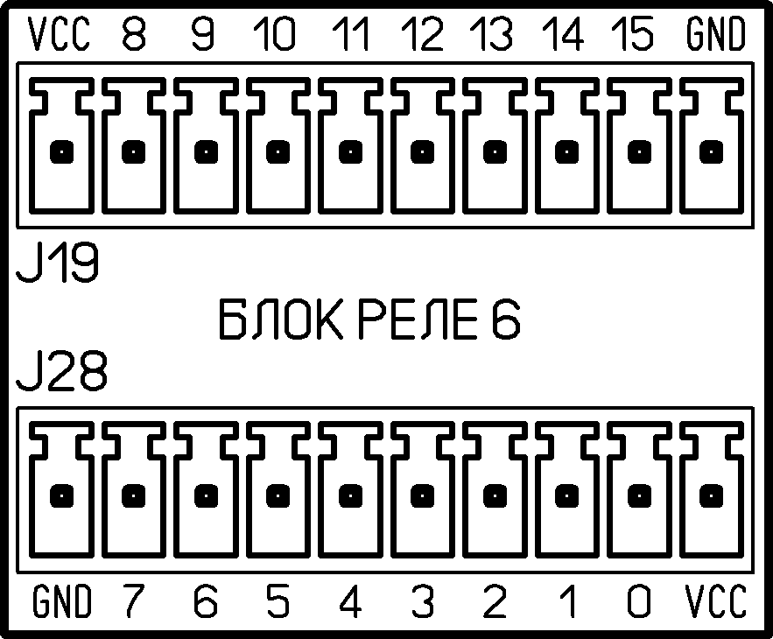 | Разъемы с креплением провода под винт. Номер в конфигураторе - 6. Эти разъемы можно использовать как цифровые входы или выходы. Контакты переназначаются программно, привязки разъемов к функциям нет. Питание на контактах VCC (5В) подведено через перемычки на обратной стороне платы. По умолчанию перемычки разомкнуты???. При необходимости подать питание на контакты можно, замкнув перемычки JP12 (верхняя секция или JP 11 (нижняя секция)
 |  | 2 | Пин 0
 |  | 3 | Пин 1
 |  | 4 | Пин 2
 |  | 5 | Пин 3
 |  | 6 | Пин 4
 |  | 7 | Пин 5
 |  | 8 | Пин 6
 |  | 9 | Пин 7
 |  | 10 | GND
 |  | 11 | VCC
 |  | 12 | Пин 8
 |  | 13 | Пин 9
 |  | 14 | Пин 10
 |  | 15 | Пин 11
 |  | 16 | Пин 12
 |  | 17 | Пин 13
 |  | 18 | Пин 14
 |  | 19 | Пин 15
 |  | 20 | GND

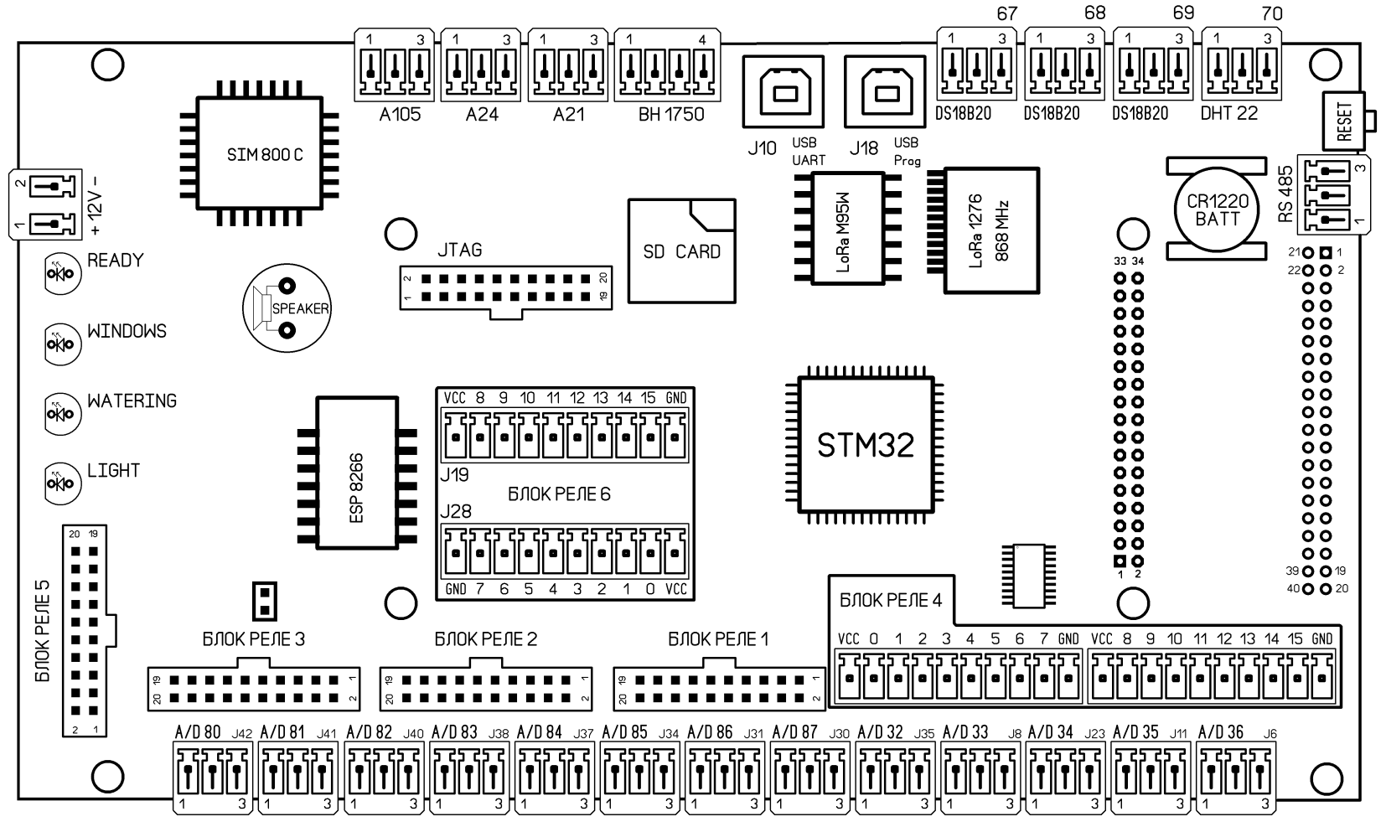

J27 | СТОРОЖЕВОЙ ТАЙМЕР (WATCHDOG) блокирование для отладки | OPEN | Контроль работоспособности включен |  | Для запуска сторонних программ (например, калибровка экрана) сторожевой таймер нужно отключить

 |  | CLOSE | Контроль работоспособности отключен
 |  | Сторожевой таймер перезагрузит контроллер, если от него не было ответа более 5 секунд

 | ЗАКОНЧИЛ ЗДЕСЬ

J10 | Приводы окон 9-12 | 1 | VCC | 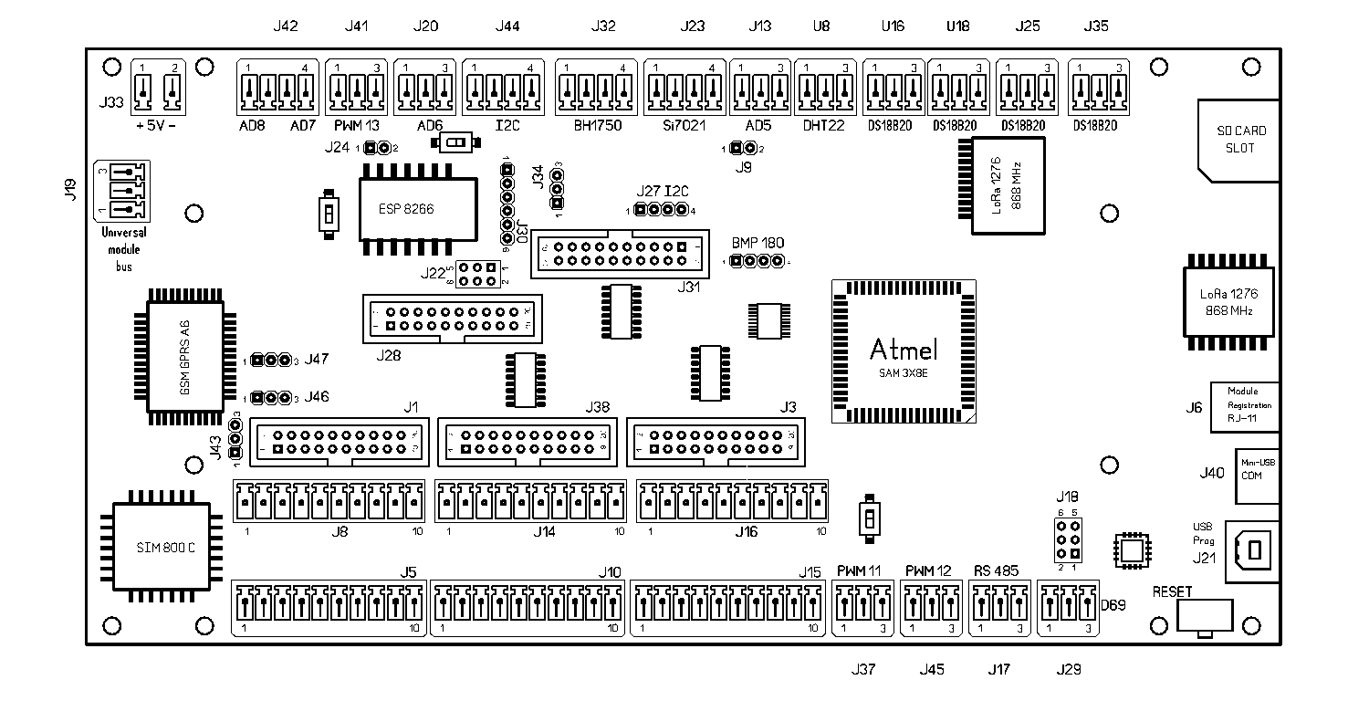
 |  | 2 | DW16
 |  | 3 | DW17
 |  | 4 | DW18
 |  | 5 | DW19
 |  | 6 | DW20
 |  | 7 | DW21
 |  | 8 | DW22
 |  | 9 | DW23
 |  | 10 | GND
J11 BMP 180 | Датчик давления ВМР 180 | 1 | VCC |  | Датчик можно установить прямо в разъем
 |  | 2 | GND
 |  | 3 | SCL-3
 |  | 4 | SDA-3

J12, J33 | Питание 5 В. Для надежной работы контроллера с дисплеем и беспровдными интерфейсами необходим блок питания на 2000 mA | 1 | + 5 В
 |  | 2 | GND

J13, J20 | Аналоговые входы AD5, AD6 | 1 | GND |  | ВНИМАНИЕ! Питание на этих разъемах 3.3 В Некоторые китайские емкостные датчики влажности почвы не работают от такого напряжения, им нужно 5 В. Проверьте работоспособность датчика от пониженного напряжения. Для калибровки необходимо знать показания датчика в воде и на воздухе
 |  | 2 | SIGNAL
 |  | 3 | +3V3
 |  | 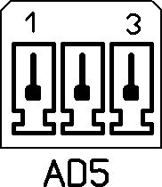 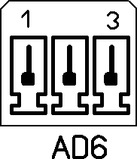

J14 | Приводы окон 9-16 | 1 | VCC
 |  | 2 | DW24
 |  | 3 | DW25
 |  | 4 | DW26
 |  | 5 | DW27
 |  | 6 | DW28
 |  | 7 | DW29
 |  | 8 | DW30
 |  | 9 | DW31
 |  | 10 | GND
J15 | Концевые выключатели фрамуг (переназначаемые контакты) | 1 | VCC |  | Эти разъемы не дублируют колодку J3, как в случае управления окнами, а имеют свой расширитель портов. Контакты могут быть программно переназначены. Адрес микросхемы MCP23S17 - 2
 |  | 2 | U2-A0
 |  | 3 | U2-A1
 |  | 4 | U2-A2
 |  | 5 | U2-A3
 |  | 6 | U2-A4
 |  | 7 | U2-A5
 |  | 8 | U2-A6
 |  | 9 | U2-A7
 |  | 10 | GND
J16 | Концевые выключатели фрамуг (переназначаемые контакты) | 1 | VCC
 |  | 2 | U2-A8
 |  | 3 | U2-A9
 |  | 4 | U2-A10
 |  | 5 | U2-A11
 |  | 6 | U2-A12
 |  | 7 | U2-A13
 |  | 8 | U2-A14
 |  | 9 | U2-A15
 |  | 10 | GND

J17 | RS-485 подключение внешних устройств (универсальных модулей) | 1 | RS-485-B
 |  | 2 | RS-485-A
 |  | 3 | GND

J18 | Технологический разъем для программирования преобразователя USB. Использовать не рекомендуется | 1 | GND
 |  | 2 | RESET не использовать
 |  | 3 | MOSI
 |  | 4 | SCK
 |  | 5 | VCC
 |  | 6 | MISO
 |  | 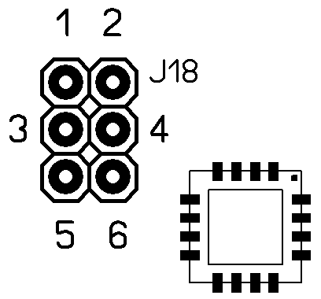

J19 | Подключение универсальных модулей по интерфейсу 1-wire | 1 | GND
 |  | 2 | SIGNAL
 |  | 3 | VCC

J20 | см J13
J21 | Прошивка программы контроллера, подключение ПК для конфигурации | 1 | DATA - |  | В некоторых случаях работа с конфигуратором без подключенного дисплея МК может проходить с ошибками
 |  | 2 | NC
 |  | 3 | GND
 |  | 4 | DATA +
 |  | Вид на разъем платы | 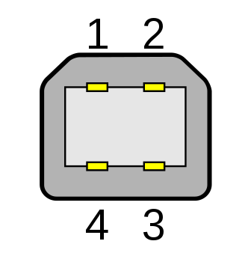

J22 | Технологический разъем программирования модуля ESP 8266 | 1-3 | Выход ТХ с ESP на колодку J30
 |  | 2-4 | Выход RХ с ESP на колодку J30
 |  | 3-5 | ESP подключен к контроллеру (ТХ)
 |  | 4-6 | ESP подключен к контроллеру (RХ)
 |  | 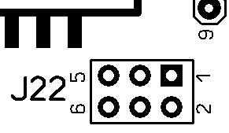

J23 | Датчик температуры и влажности Si7021 | 1 | GND |  | Этот тип датчика работает по шине I2C, а значит длина провода не должна превышать 60 см, иначе работа шины становится нестабильной
 |  | 2 | SDA-3
 |  | 3 | SCL-3
 |  | 4 | VCC
 |  | 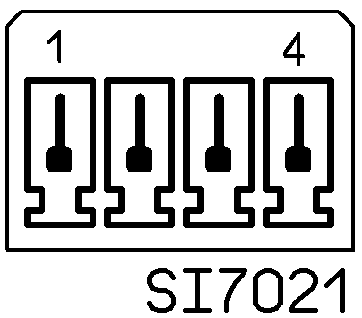

J24 | Режим программирования ESP | OPEN | рабочий режим
 |  | CLOSE | режим программирования

 |  | 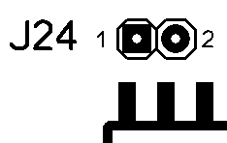

J25 | Датчик температуры DS18B20 | 1 | GND |  | Пин в прошивке 56
 |  | 2 | SIGNAL (подтянут на +)
 |  | 3 | +3V3

J27 | Шина I2C | 1 | GND
 |  | 2 | VCC
 |  | 3 | SDA-3
 |  | 4 | SCL-3

J28 | Колодка универсальных портов. Эти разъемы можно настраивать не только для полива, но и для досветки, затенения, вентиляции и пр. | 1 | VCC |  | Адрес микросхемы MCP23S17 - 4. Контакты с 3 по 6 (пины с 0 по 3) заняты информационными диодами и в колодку не разведены
 |  | 2 | VCC
 |  | 3 | NC
 |  | 4 | NC
 |  | 5 | NC
 |  | 6 | NC
 |  | 7 | U19_A4
 |  | 8 | U19_A5
 |  | 9 | U19_A6
 |  | 10 | U19_A7
 |  | 11 | U19_A8
 |  | 12 | U19_A9
 |  | 13 | U19_A10
 |  | 14 | U19_A11
 |  | 15 | U19_A12
 |  | 16 | U19_A13
 |  | 17 | U19_A14
 |  | 18 | U19_A15
 |  | 19 | GND
 |  | 20 | GND
J29 | Свободный разъем (цифровой вход) | 1 | +3V3 |  | Пин 69
 |  | 2 | SIGNAL
 |  | 3 | GND

J30 | Колодка для программирования ESP |  | См. иллюстрацию

J31 | Полив (переназначаемые контакты). Эти разъемы можно настраивать не только для полива, но и для досветки, затенения, вентиляции и пр. | 1 | VCC
 |  | 2 | VCC |  | ВНИМАНИЕ! Нумерация контактов справа налево. Адрес микросхемы в прошивке - 3
 |  | 3 | U25_A0
 |  | 4 | U25_A1
 |  | 5 | U25_A2
 |  | 6 | U25_A3
 |  | 7 | U25_A4
 |  | 8 | U25_A5
 |  | 9 | U25_A6
 |  | 10 | U25_A7
 |  | 11 | U25_A8
 |  | 12 | U25_A9
 |  | 13 | U25_A10
 |  | 14 | U25_A11
 |  | 15 | U25_A12
 |  | 16 | U25_A13
 |  | 17 | U25_A14
 |  | 18 | U25_A15
 |  | 19 | GND
 |  | 20 | GND
J32 | Датчик освещенности BH1750 | 1 | GND |  | Для стабильной работы устройства длина проводов не должна превышать 60 см
 |  | 2 | SDA-3
 |  | 3 | SCL-3
 |  | 4 | VCC
 |  | 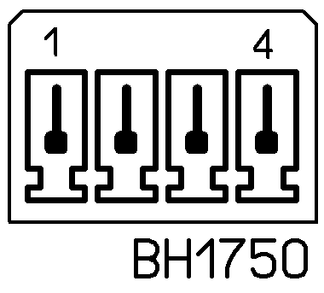

J33 | Питание 5В, см J12
J34 | Установка питания внешнего устройства I2C (3.3 или 5.0 вольт) | 1-2 | 5 B |  | ВНИМАНИЕ! При неправильном напряжении высока верятность выхода из строя подключенного устройства
 |  | 2-3 | 3.3 В
 |  | При переключении на 5 В перемычку JP11 удалить

J35 | Датчик температуры DS18B20 | 1 | GND |  | Пин в прошивке 57. Цвета в таблице соответствуют цветам проводов большинства китайских датчиков
 |  | 2 | SIGNAL (подтянут на +)
 |  | 3 | +3V3

J37 | PWM 11 - Датчик расхода воды | 1 | +3V3
 |  | 2 | SIGNAL (PIN 11)
 |  | 3 | GND

J38 | Дополнительные порты (вход и выход, цифровые, переназначаемые) | 1 | VCC
 |  | 2 | VCC
 |  | 3 | U17_A0
 |  | 4 | U17_A1
 |  | 5 | U17_A2
 |  | 6 | U17_A3
 |  | 7 | U17_A4
 |  | 8 | U17_A5
 |  | 9 | U17_A6
 |  | 10 | U17_A7
 |  | 11 | U17_B8
 |  | 12 | U17_B9
 |  | 13 | U17_B10
 |  | 14 | U17_B11
 |  | 15 | U17_B12
 |  | 16 | U17_B13
 |  | 17 | U17_B14
 |  | 18 | U17_B15
 |  | 19 | GND
 |  | 20 | GND
J40 | Micro-USB |  |  | COM-порт микроконтроллера (Native)
J41 | PWM 13 свободный вход (цифровой) | 1 | GND
 |  | 2 | SIGNAL
 |  | 3 | +3V3

J42 | Датчики AD7, AD8 | 1 | GND
 |  | 2 | AD8
 |  | 3 | AD7
 |  | 4 | +3V3
 |  | 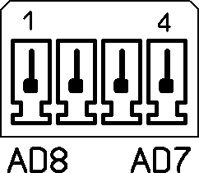

J43 | Микрофон | 1 | MIC-
 |  | 2 | MIC+
 |  | 3 | VCC
J44 | Шина I2C | 1 | GND |  | Для надежной работы устройств длина используйте короткие провода (не более 50 см)
 |  | 2 | SCL
 |  | 3 | SDA
 |  | 4 | VCC (см. J34)
 |  | 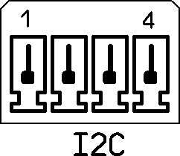

J45 | PWM 12 - Датчик расхода воды | 1 | +3V3
 |  | 2 | SIGNAL (PIN 12)
 |  | 3 | GND

J46 | Наушники | 1 | Правый канал
 |  | 2 | Левый канал
 |  | 3 | GND
J47 | Динамик | 1 | REC-
 |  | 2 | REC+
 |  | 3 | GND
U8 | Датчик температуры и влажности DHT-22 | 1 | GND
 |  | 2 | SIGNAL (PIN 58)
 |  | 3 | +3V3

U16, U18 | Датчики температуры DS18B20 | 1 | GND |  | Пины в прошивке 54, 55. Цвета в таблице соответствуют цветам проводов большинства китайских датчиков
 |  | 2 | SIGNAL
 |  | 3 | +3V3

КНОПКИ

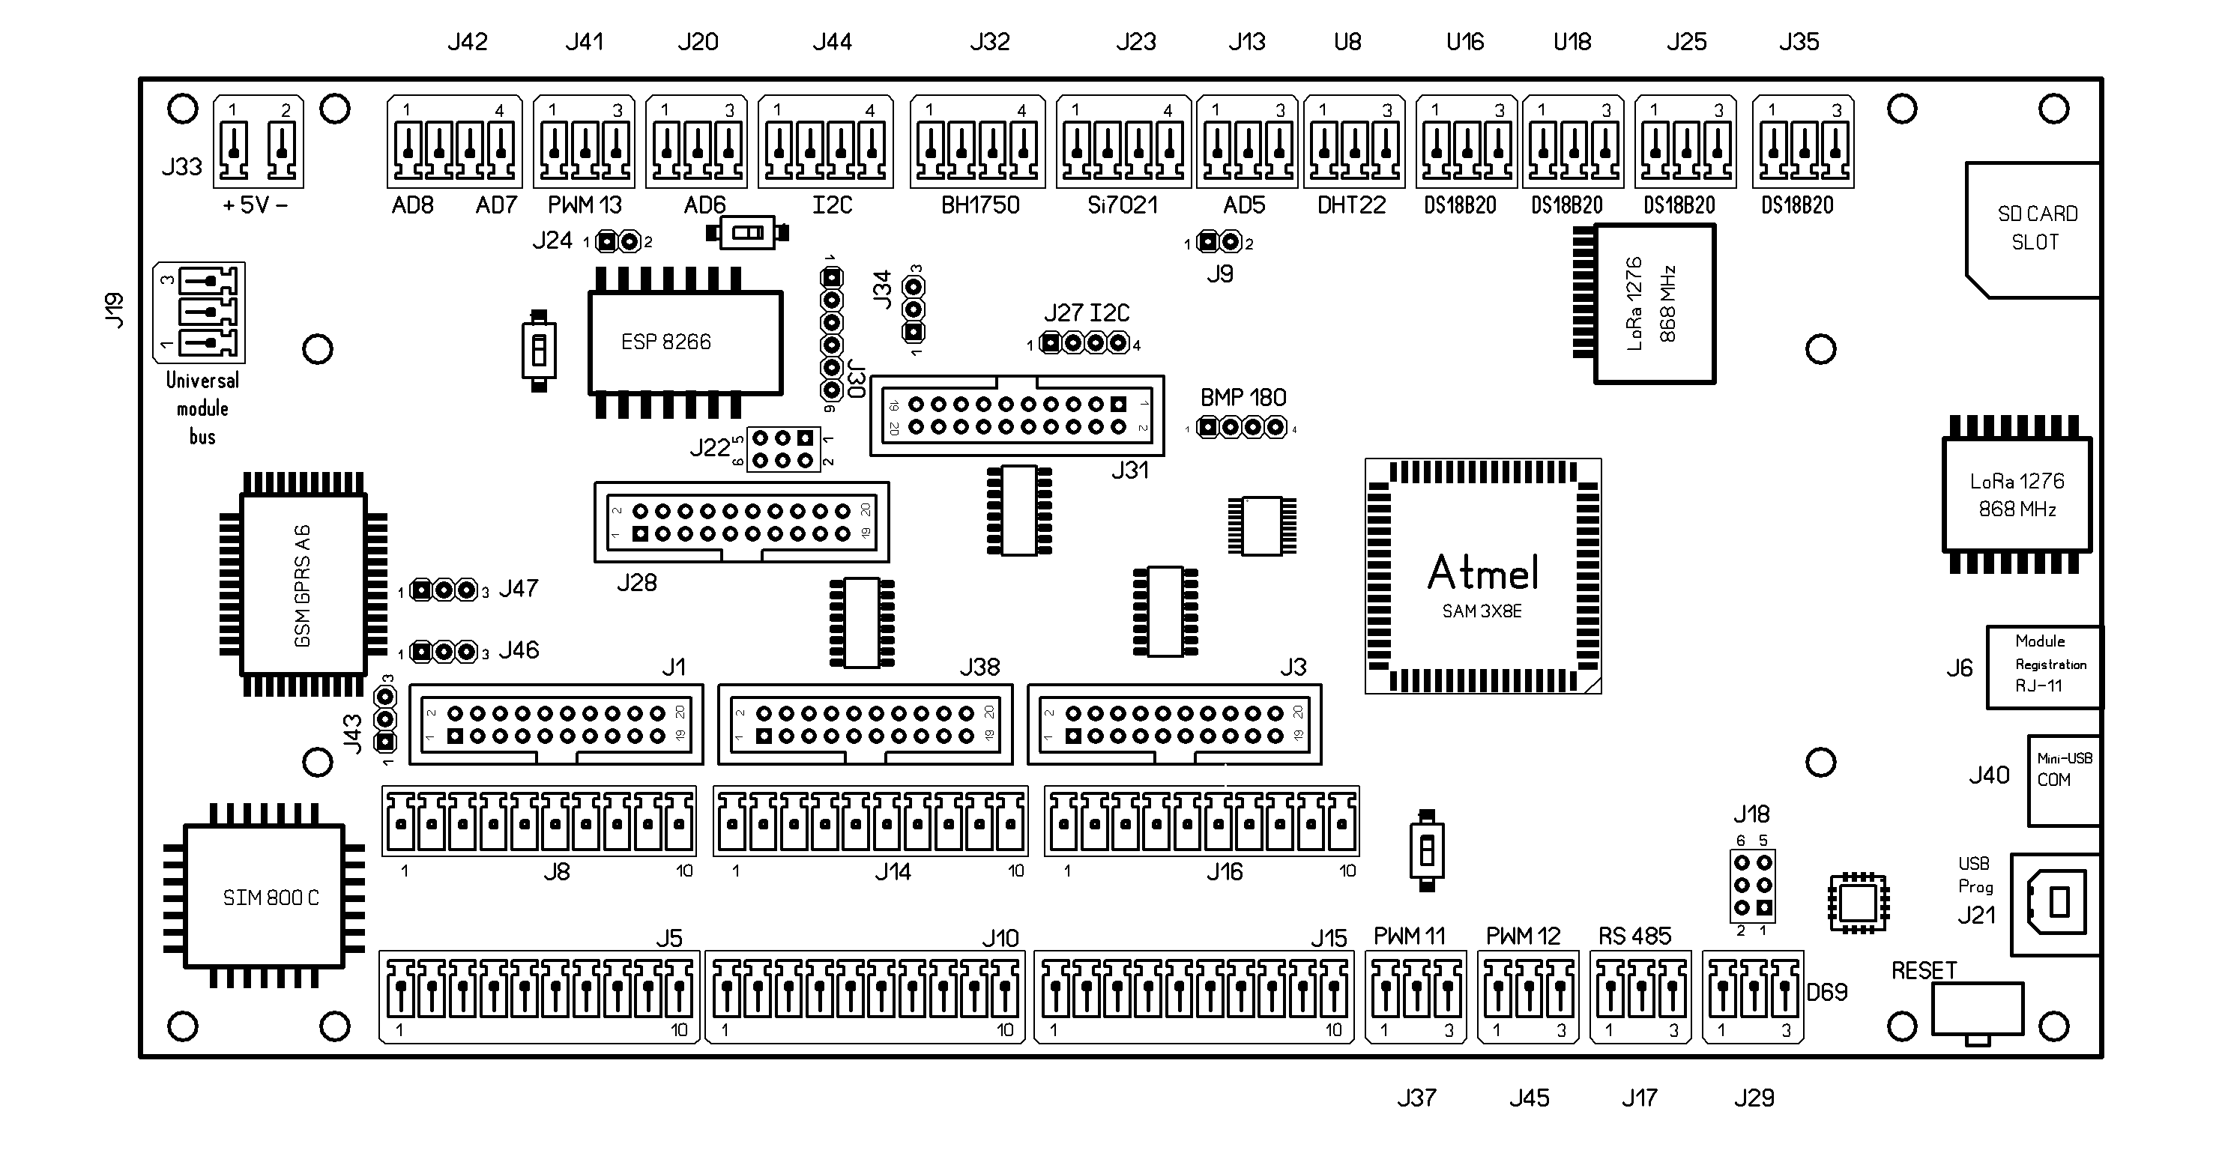

1

2

3
4

 | Функция |  |  | Действия
1 | Сброс модуля ESP |  |  | нажать - держать 1 сек - отпустить
2 | Режим программирования модуля ESP |  |  | замкнуть J24, нажать кнопку программирования, нажать кнопку сброс, отпустить все кнопки
3 | Сброс процессора контроллера |  |  | нажать - держать 1 сек - отпустить
4 | Стирание памяти перед программированием |  |  | нажать - держать 2 сек - отпустить

